Página1
ID | Title | Step by step | Goal | Platform | Navegator | Criticality | Evidences
1 | Cadastro pelas redes sociais | Given que estou na página do Instituto | Cadastrar no site por meio das redes sociais. | Windows | Chrome | médio | redes
 |  | when tento me cadastrar pelo Google ou Facebook |  |  | Edge
 |  | Then nada acontece |  |  | Mozilla
 |  |  |  |  | Opera
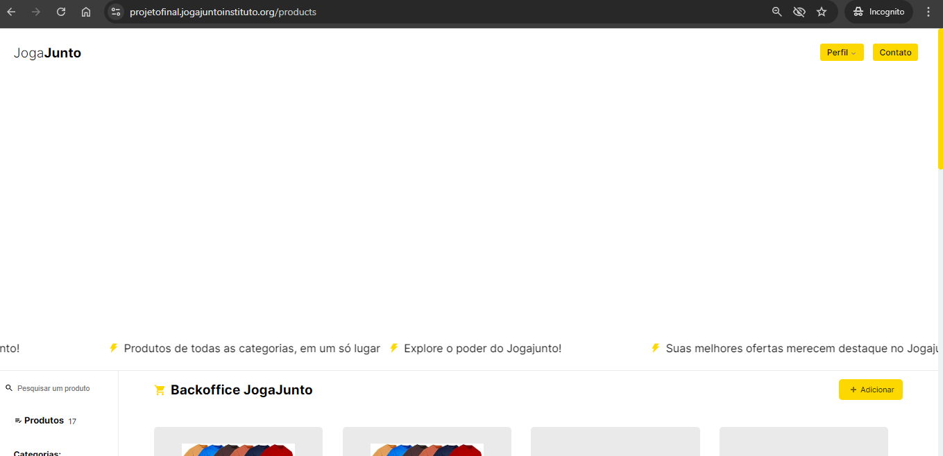
2 | Tela com espaço em branco |  | Verificar o design da página. | Windows | Chrome | baixo
 |  | Given que estou na página de produtos |  |  | Edge
 |  | when visualizo a tela |  |  | Mozilla
 |  | Then verifico que há um grande espaço em branco antes dos produtos |  |  | Opera

3 | Acessar contatos |  | Verificar os meios de contatos disponíveis no site. | Windows | Chrome | grave | contato
 |  | Given que estou na página de produtos |  |  | Edge
 |  | When eu tento acessar o contanto |  |  | Mozilla
 |  | Then sou redirecionada para uma página do github |  |  | Opera

4 | Excluir produtos |  | Verificar a exclusão de produtos da loja. | Windows | Chrome | crítico/blocker | excluir
 |  | Given que estou na página de produtos |  |  | Edge
 |  | When eu tento excluir um produto |  |  | Mozilla
 |  | Then verifico que não há como excluir |  |  | Opera

5 | Palavra em outro idioma |  | Verificar se há palavras em idioma diferente do português. | Windows | Chrome | baixo | 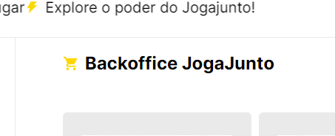
 |  | Given que estou na página de produtos |  |  | Edge
 |  | when observo a tela |  |  | Mozilla
 |  | Then encontro palavra em outro idioma |  |  | Opera

6 | Filtragem de produto por categoria |  | Verificar os produtos filtrados por categoria. | Windows | Chrome | médio | filtroCategoria
 |  | Given que estou na página de produtos |  |  | Edge
 |  | when seleciono uma categoria de pesquisa |  |  | Mozilla
 |  | Then a filtragem não é feita corretamente |  |  | Opera

7 | Filtragem de produto por preço |  | Verificar se a filtragem de produto por preço está funcionando conforme o esperado. | Windows | Chrome | médio | filtroPreco
 |  | Given que estou na página de produtos |  |  | Edge
 |  | when seleciono a filtragem de produtos por preço |  |  | Mozilla
 |  | Then nada acontece |  |  | Opera

8 | Cadastro de produto repetido |  | Verificar a duplicação de produtos já cadastrados. | Windows | Chrome | grave | 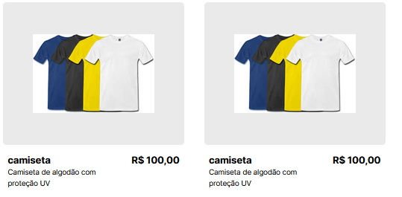
 |  | Given que estou na página de produtos |  |  | Edge
 |  | when executo o cadastro de um produto já existente |  |  | Mozilla
 |  | Then o cadastro é aceito |  |  | Opera

